Tuần 3
Tuần 3 (12/5/2017 - 18/5/2017)
STT | Tên Task | Miêu tả | % Hoàn thành | Note
1 | Code màn hình (4) | Tạo menu quản lý tài khoản (cùng cấp với các menu quản lý khác) dùng để thay đổi các thông tin cá nhân của tài khoản đang đăng nhập như ngày sinh, avatar, tên, giới tính… | 90% | Lỗi méo avartar | 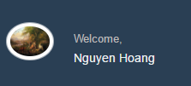
2 | Code màn hình (9) | Thiết kế 1 trang khách sạn với nội dung động. Theo mẫu có sẵn. Khung tìm phòng nằm ngay trang chủ | 100%
3 | Code màn hình (8) | Tích hợp pop-up đăng kí cho khách thuê phòng | 100%
4 | Code màn hình (10) | Đăng nhập dành cho khách thuê phòng, quản trị viên, nhân viên | 100%
5 | Sửa 2 task tuần 2 | Xem note lỗi chưa sửa ở tuần 2 | 60%

Bug tuần 4
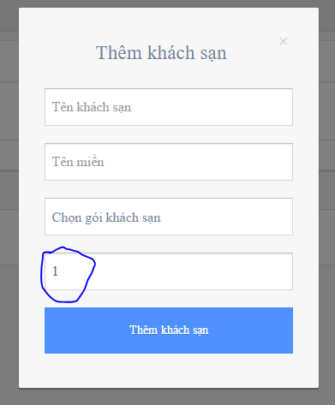
 |  |  | Lỗi 1
 |  |  | Mục quản lý khách sạn, Hành động thêm KS
 |  |  | Sửa lại là Chọn số phòng tối đa
 |  |  | Lỗi hiện tại: cần cho thấy chữ "Chọn số phòng" trc khi chọn số
 |  |  | Lựa chọn số phòng là : 10/20/50/100/200/500

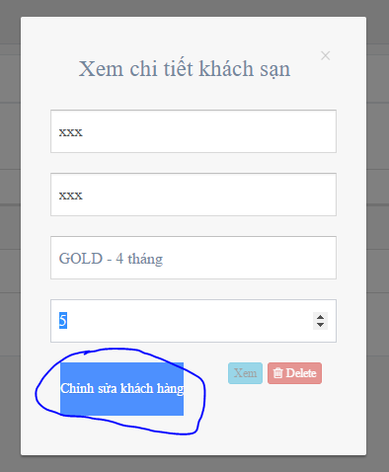
 |  |  | Lỗi 2
 |  |  | Mục quản lý KS, hành động sửa ks
 |  |  | Sửa lại là nút "ok", nhỏ như 2 nút kia
 |  |  | Lỗi hiện tại: Nút ko đúng nội dung và to

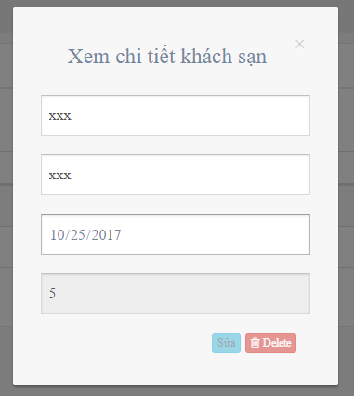
 |  |  | Lỗi 3
 |  |  | Mục quản lý KS, hành động xem KS
 |  |  | Disable tất cả các input
 |  |  | Lỗi hiện tại: 3 input đầu ko bị disable


 |  |  |  |  |  | Lỗi 4 | Mục Quản lý KS, HÀNH động xóa KS
 |  |  |  |  |  |  | Phải có thông báo đã xóa và trở lại trang
 |  |  |  |  |  |  | Lỗi hiên tại: Bi hiện trang trắng

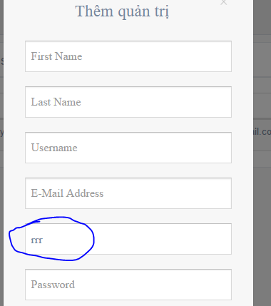
 |  |  | Lỗi 5 | Mục quản lý quản trị ks, hành động thêm quản trị
 |  |  |  | Lỗi hiện tại: cho thấy khách sạn trước
 |  |  |  | Yêu cầu: hiện chữ "chọn ks"

 |  |  | Lỗi 6 | Mục quản lý quản trị ks, thêm quản trị ks sau đó xóa khách sạn đó
 |  |  |  | Lỗi hiện tại: sau khi xóa KS thì quản trị KS đó vẫn tồn tại
 |  |  |  | Yêu cầu: tìm và xóa tất cả các quản trị KS có liên quan khi xóa 1 KS

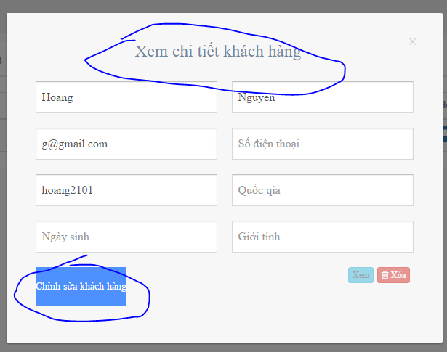
 |  |  |  |  |  |  | Lỗi 7 | Mục QL QTKS, Hành động sửa 1 quản trị
 |  |  |  |  |  |  | 0% | Lỗi hiện tại: Sai nội dung
 |  |  |  |  |  |  |  | Yêu cầu: sửa lại là quản trị KS, Chỉnh lại nút cho nhỏ, chữ "OK"

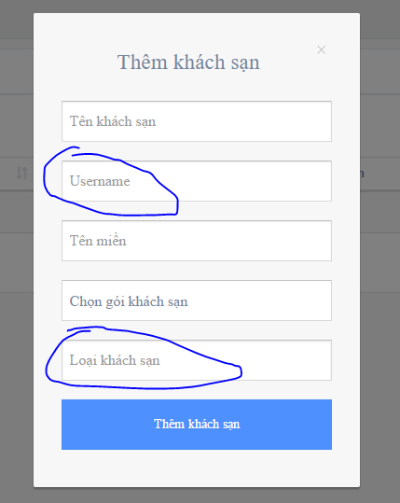
 |  |  | Lỗi 8 | Mục quản lý hệ thống KS, Type =1, hành động thêm KS
 |  |  |  | Lỗi hiện tại: user không phải nhập vào
 |  |  |  | Yêu cầu: lựa chọn user trong DB, nếu ko có user thì ko cho thêm ks, chọn số phòng 10/20/50/100/200/500 chứ ko phải loại KS

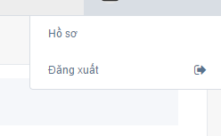
Lỗi 9 | Nhấn vào hồ sơ ra 404
 | Yêu cầu: Bỏ đi hoặc dẫn vào sửa profile cho tất cả các trang quản lý

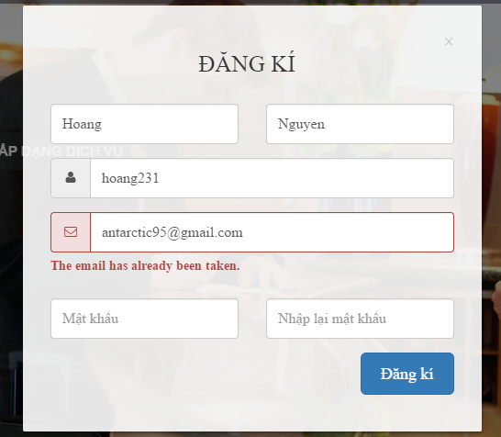
 |  |  |  |  | Lỗi 10 | Nhấn vào đăng kí trang chủ cho chủ KS với email trùng
 |  |  |  |  |  | Lỗi hiện tại: Modal không thông báo mà biến mất
 |  |  |  |  |  | Yêu câu: Modal cần đứng yên và thông báo

 |  |  |  |  |  |  |  |  | Lỗi 11 | Đăng nhập với chủ KS khác nhưng lại thấy danh sách quản trị khách sạn không liên quan đến chủ KS đó
 |  |  |  |  |  |  |  |  |  | Yêu cầu: cần ngăn cách quản trị cho các chủ KS khác nhau, tuyệt đối ko lẫn lộn và xem danh sách của nhau

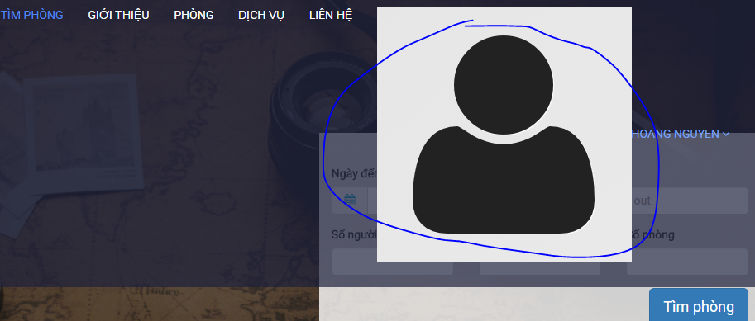
 |  |  |  |  |  |  |  |  |  | Lõi 12: ????

 | Lỗi 13 | Nhấn vào thông tin cá nhân
 |  | Lỗi hiện tại: Không có giao diện quản lý
 |  | Yêu cầu: cũng phải có giao diện quản lý như các tài khoản khác

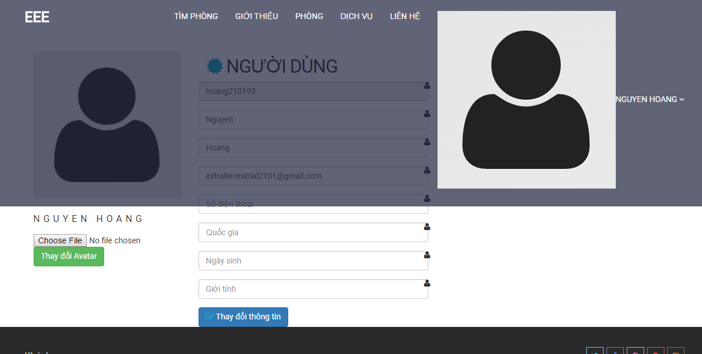

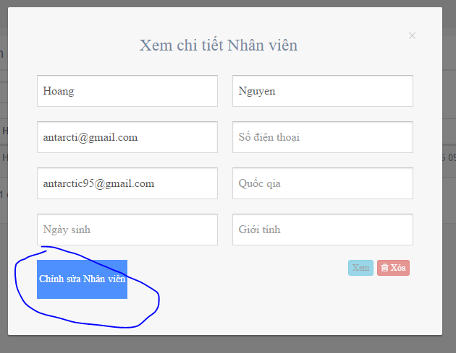

 |  |  |  |  |  |  |  |  |  | Lỗi 14: Sửa lại nút "OK"

Bug tuần 5
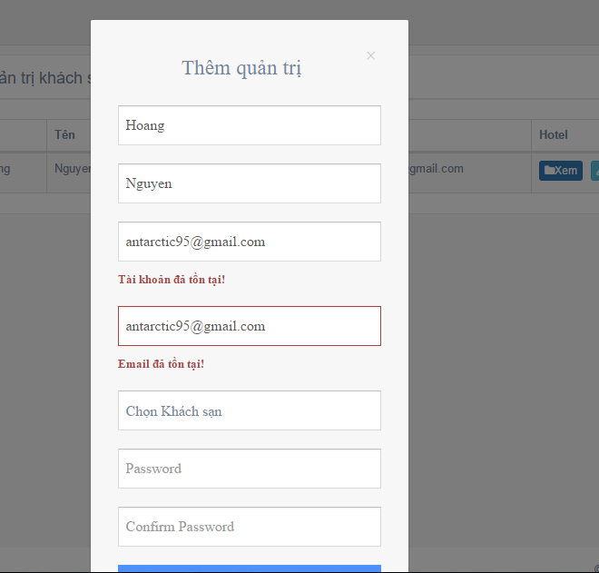
 |  | Lỗi 1 | Thêm 1 quản trị có email/ tài khoản tồn tại
 |  |  | Hiện tại: Modal biến mất không cảnh báo
 |  |  | Yêu cầu: Giữ modal lại và hiện thông báo lỗi

Lỗi 2 | Thêm quản trị khách sạn với một khách sạn đầu tiên
 | 3 nút bị lệch sang cột "hotel"
 | Yêu cầu: chỉnh sang cột quản lý và cho thấy tên KS

Bug tuần 6
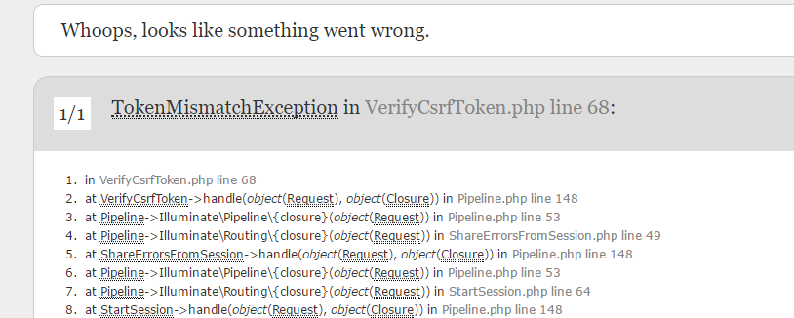
 |  |  |  |  |  | Lỗi 1 | vào 1 trang quản lý ở hệ thống con
 |  |  |  |  |  |  | Nhấn nút logout, nhấn nút back, nhấn nút logout
 |  |  |  |  |  |  | Yêu cầu: Kiểm tra session và chuyển về trang chủ

Lỗi 2 | Vào trang quản lý con, logout
 | Yêu cầu: chuyển về trang con hiện hành chứ ko phải hệ thống cha



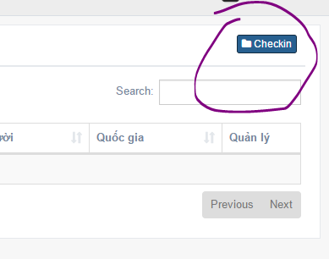
 |  | Lỗi 3 | Đây là thêm đặt phòng, ko phải checkin

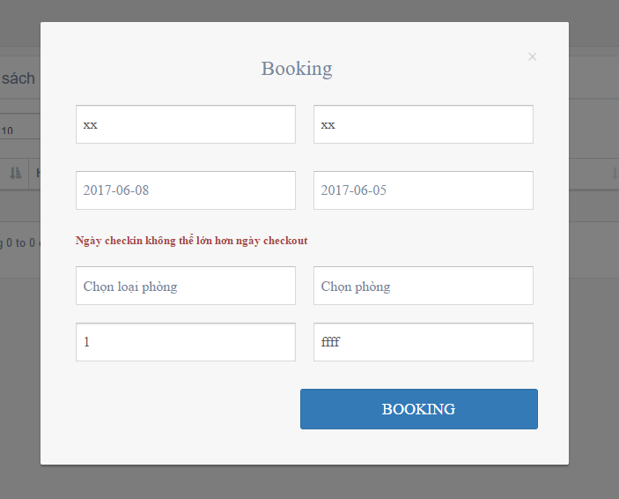
 |  |  |  |  | Lỗi 4 | Đặt phòng với lỗi
 |  |  |  |  | Hiện trạng | Modal biến mất
 |  |  |  |  | Yêu cầu | Modal đứng yên và hiện lỗi

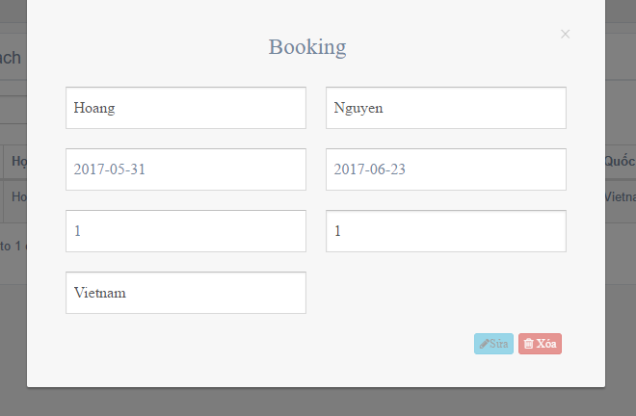
 |  |  |  |  | Lỗi 5 | xem 1 đặt phòng, Loại phòng bị biến thành 1 con số
 |  |  |  |  | Yêu cầu | Giữ tên loại phòng

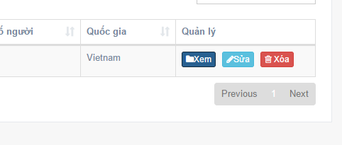
 |  |  | Lỗi 6 | Cần có thêm 2 nút checkin và checkout bên cạnh 3 nút này

Bug tuần 8
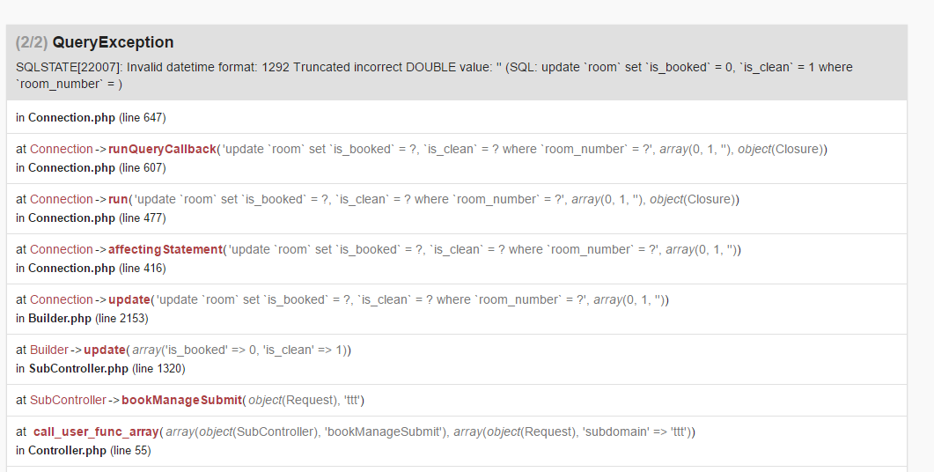

Lỗi 1 | Hành động: | Đặt phòng -> checkin -> checkout
 | Miêu tả | Hiện lỗi
 | Yêu cầu | Check out xong sẽ hiện nút "đã check out" và ko có lỗi trên

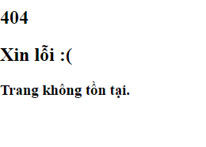
 |  |  | Lỗi 2 | Hành động: | Đăng nhập dưới quyền nhân viên, nhấp vào quản lý TK, sau đó nhấp vào quản lý đặt phòng
 |  |  |  | Miêu tả | Hiện trang 404
 |  |  |  | Yêu cầu: | Qua trang quản lý đặt phòng một các bình thường mà ko hiện 404

 |  |  | Lỗi 3 | Chọn quốc gia lúc thanh toán, ko phải tìm phòng

Lỗi 4 | Hành động | thanh toán với tiền phòng quy ra $ thấp (gần bằng 0)
 | Miêu tả | Màn hình ko phản hồi
 | Yêu cầu | Cho phép thanh toán bình thường

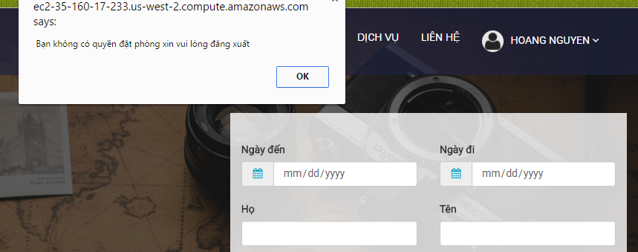
 |  |  |  |  |  |  |  |  | Lỗi 5 | Tất cả các loại tài khoản đều có thể sử dụng để tìm phòng
 |  |  |  |  |  |  |  |  |  | Yêu cầu bỏ đi các ràng buộc về tài khoản cho chức năng tìm phòng

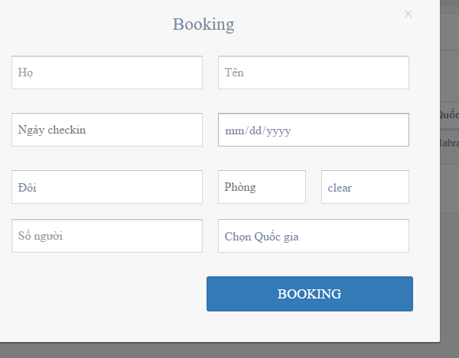

 |  |  |  |  |  | Lỗi 6 | Đăng nhập như nhân viên, vào phần đặt phòng
 |  |  |  |  |  |  | Miêu tả | Xuất hiện chữ clear và input phòng bị khóa
 |  |  |  |  |  |  | Yêu cầu | Cần làm rõ chỗ này, ko hiểu

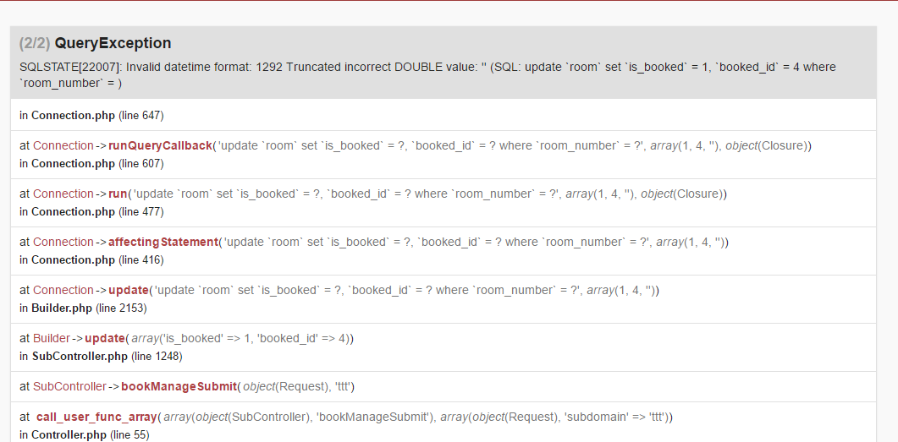

Lỗi 7 | Đăng nhập như nhân viên, vào phần đặt phòng, đặt phòng khi chọn "clear"
 | Miêu tả | Bị lỗi
 | Yêu cầu | Kiểm tra input và thông báo lỗi cho người dùng

Map
